상품제안서
PGA 3단수동 카본 립스탑 암막 우양산+150g 면사타올 세트 | 상품코드: F31717

 |  |  |  |  |  |  | 02-412-0044 | www.easy1.co.kr
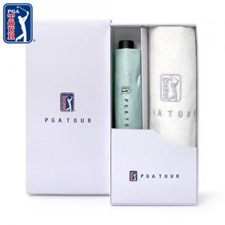

【상세/제작정보】 | * 기본케이스 외 상하케이스는 +600원(별도)추가됩니다.

【인쇄/포장옵션】 | 실크, 스티커 / 기본 각케이스 포장 / 포장지 포장은 별도문의

【공급단가】 | 수량 | 50~ | 100~ | 500~ | 1,000~ | 2,000~
*VAT별도 | 단가 | 17,500원 | 17,220원 | 16,800원 | 16,380원 | 16,100원

【상품 URL】 | http://www.easy1.co.kr/src/goods_detail.php?gdno=31717

